Лист1
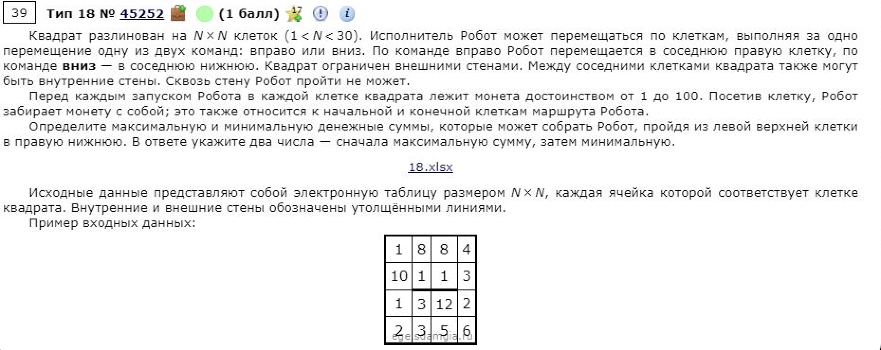
3 | 36 | 74 | 75 | 85 | 44 | 68 | 39 | 45 | 42 | 35 | 39 | 75 | 46 | 52 | 39 | 46 | 37 | 55 | 25
35 | 41 | 35 | 55 | 46 | 25 | 85 | 72 | 88 | 65 | 48 | 69 | 57 | 86 | 86 | 54 | 37 | 68 | 62 | 78
85 | 67 | 27 | 51 | 44 | 85 | 62 | 80 | 27 | 68 | 40 | 35 | 34 | 84 | 57 | 67 | 79 | 74 | 52 | 72
83 | 33 | 38 | 90 | 79 | 80 | 77 | 49 | 84 | 35 | 57 | 68 | 26 | 44 | 25 | 53 | 75 | 84 | 70 | 80
36 | 67 | 33 | 72 | 27 | 60 | 63 | 81 | 37 | 69 | 80 | 25 | 36 | 50 | 48 | 80 | 72 | 32 | 31 | 46
37 | 55 | 64 | 66 | 73 | 26 | 75 | 85 | 74 | 38 | 58 | 57 | 61 | 25 | 66 | 59 | 84 | 39 | 47 | 63
54 | 84 | 38 | 80 | 52 | 32 | 57 | 83 | 68 | 62 | 51 | 68 | 57 | 90 | 27 | 55 | 38 | 27 | 52 | 61
81 | 55 | 74 | 75 | 26 | 78 | 83 | 34 | 46 | 90 | 74 | 67 | 54 | 88 | 33 | 70 | 76 | 35 | 56 | 62
59 | 63 | 90 | 26 | 31 | 83 | 63 | 46 | 70 | 47 | 58 | 72 | 58 | 41 | 34 | 66 | 28 | 60 | 50 | 51
75 | 59 | 84 | 57 | 31 | 36 | 66 | 87 | 70 | 70 | 37 | 77 | 80 | 65 | 53 | 78 | 61 | 39 | 25 | 76
61 | 60 | 76 | 36 | 56 | 73 | 71 | 69 | 50 | 50 | 44 | 55 | 48 | 58 | 90 | 59 | 71 | 37 | 70 | 67
71 | 36 | 72 | 50 | 67 | 64 | 83 | 42 | 62 | 50 | 62 | 27 | 29 | 77 | 75 | 39 | 36 | 31 | 31 | 84
87 | 63 | 88 | 36 | 54 | 41 | 35 | 67 | 44 | 69 | 64 | 32 | 42 | 38 | 62 | 83 | 71 | 31 | 63 | 39
86 | 33 | 38 | 50 | 57 | 66 | 67 | 73 | 69 | 60 | 27 | 38 | 32 | 33 | 53 | 73 | 42 | 36 | 86 | 57
42 | 42 | 70 | 60 | 79 | 65 | 81 | 45 | 33 | 88 | 62 | 71 | 61 | 89 | 54 | 51 | 34 | 44 | 64 | 64
85 | 89 | 66 | 84 | 80 | 73 | 47 | 50 | 67 | 86 | 59 | 75 | 83 | 51 | 75 | 83 | 68 | 39 | 73 | 75
52 | 46 | 30 | 79 | 62 | 53 | 82 | 79 | 40 | 34 | 79 | 61 | 50 | 71 | 66 | 87 | 59 | 47 | 58 | 58
41 | 37 | 25 | 54 | 52 | 77 | 76 | 30 | 39 | 41 | 57 | 79 | 88 | 81 | 59 | 52 | 73 | 41 | 85 | 40
55 | 48 | 49 | 55 | 89 | 68 | 75 | 90 | 76 | 72 | 34 | 72 | 78 | 78 | 78 | 39 | 47 | 63 | 76 | 42
73 | 78 | 25 | 90 | 49 | 42 | 78 | 45 | 71 | 29 | 71 | 36 | 76 | 60 | 49 | 84 | 34 | 88 | 36 | 51

3 | 39 | 113 | 188 | 273 | 317 | 385 | 424 | 469 | 511 | 546 | 585 | 660 | 706 | 758 | 797 | 843 | 880 | 935 | 960
38 | 79 | 114 | 169 | 215 | 240 | 325 | 397 | 485 | 550 | 594 | 654 | 711 | 792 | 844 | 851 | 880 | 948 | 997 | 1038
123 | 146 | 141 | 192 | 236 | 321 | 383 | 463 | 490 | 558 | 598 | 633 | 667 | 751 | 808 | 875 | 954 | 1022 | 1049 | 1110
206 | 179 | 179 | 269 | 315 | 395 | 460 | 509 | 574 | 593 | 650 | 701 | 693 | 737 | 762 | 815 | 890 | 974 | 1044 | 1124
242 | 246 | 212 | 284 | 311 | 371 | 523 | 590 | 611 | 662 | 730 | 726 | 729 | 779 | 810 | 890 | 962 | 994 | 1025 | 1071 | 2656
279 | 301 | 276 | 342 | 384 | 397 | 598 | 675 | 685 | 700 | 758 | 783 | 790 | 804 | 870 | 929 | 1013 | 1033 | 1072 | 1134 | 1665
333 | 385 | 314 | 394 | 436 | 429 | 655 | 738 | 753 | 762 | 809 | 851 | 847 | 894 | 897 | 952 | 990 | 1017 | 1069 | 1130
414 | 440 | 388 | 463 | 462 | 507 | 738 | 772 | 799 | 852 | 883 | 918 | 901 | 982 | 930 | 1000 | 1066 | 1052 | 1108 | 1170
473 | 503 | 478 | 489 | 493 | 576 | 801 | 818 | 869 | 899 | 941 | 990 | 959 | 1000 | 964 | 1030 | 1058 | 1112 | 1158 | 1209
548 | 562 | 562 | 546 | 524 | 560 | 867 | 905 | 939 | 969 | 978 | 1055 | 1039 | 1065 | 1017 | 1095 | 1119 | 1151 | 1176 | 1252
609 | 622 | 638 | 582 | 580 | 633 | 938 | 974 | 989 | 1019 | 1022 | 1077 | 1087 | 1123 | 1107 | 1154 | 1190 | 1188 | 1246 | 1313
680 | 658 | 710 | 632 | 647 | 697 | 1021 | 1016 | 1051 | 1069 | 1084 | 1104 | 1116 | 1193 | 1182 | 1193 | 1226 | 1219 | 1250 | 1334
767 | 721 | 798 | 668 | 701 | 738 | 1056 | 1083 | 1095 | 1138 | 1148 | 1136 | 1158 | 1196 | 1244 | 1276 | 1297 | 1250 | 1313 | 1352
853 | 754 | 792 | 718 | 758 | 804 | 1123 | 1156 | 1164 | 1198 | 1175 | 1174 | 1190 | 1223 | 1276 | 1349 | 1339 | 1286 | 1372 | 1409
895 | 796 | 862 | 778 | 837 | 869 | 1204 | 1201 | 1197 | 1285 | 1237 | 1245 | 1251 | 1312 | 1330 | 1381 | 1373 | 1330 | 1394 | 1458
980 | 885 | 928 | 862 | 917 | 942 | 989 | 1039 | 1106 | 1192 | 1251 | 1320 | 1334 | 1363 | 1405 | 1464 | 1441 | 1369 | 1442 | 1517
1032 | 931 | 958 | 941 | 979 | 995 | 1071 | 1118 | 1146 | 1180 | 1259 | 1320 | 1370 | 1434 | 1471 | 1551 | 1500 | 1416 | 1474 | 1532
1073 | 968 | 983 | 995 | 1031 | 1072 | 1147 | 1148 | 1185 | 1221 | 1278 | 1357 | 1445 | 1526 | 1585 | 1637 | 1710 | 1457 | 1542 | 1572
1128 | 1016 | 1032 | 1050 | 1120 | 1140 | 1215 | 1238 | 1261 | 1293 | 1312 | 1384 | 1462 | 1540 | 1618 | 1657 | 1704 | 1520 | 1596 | 1614
1201 | 1094 | 1057 | 1140 | 1169 | 1182 | 1260 | 1283 | 1332 | 1322 | 1383 | 1419 | 1495 | 1555 | 1604 | 1688 | 1722 | 1608 | 1632 | 1665

